2.레이아웃
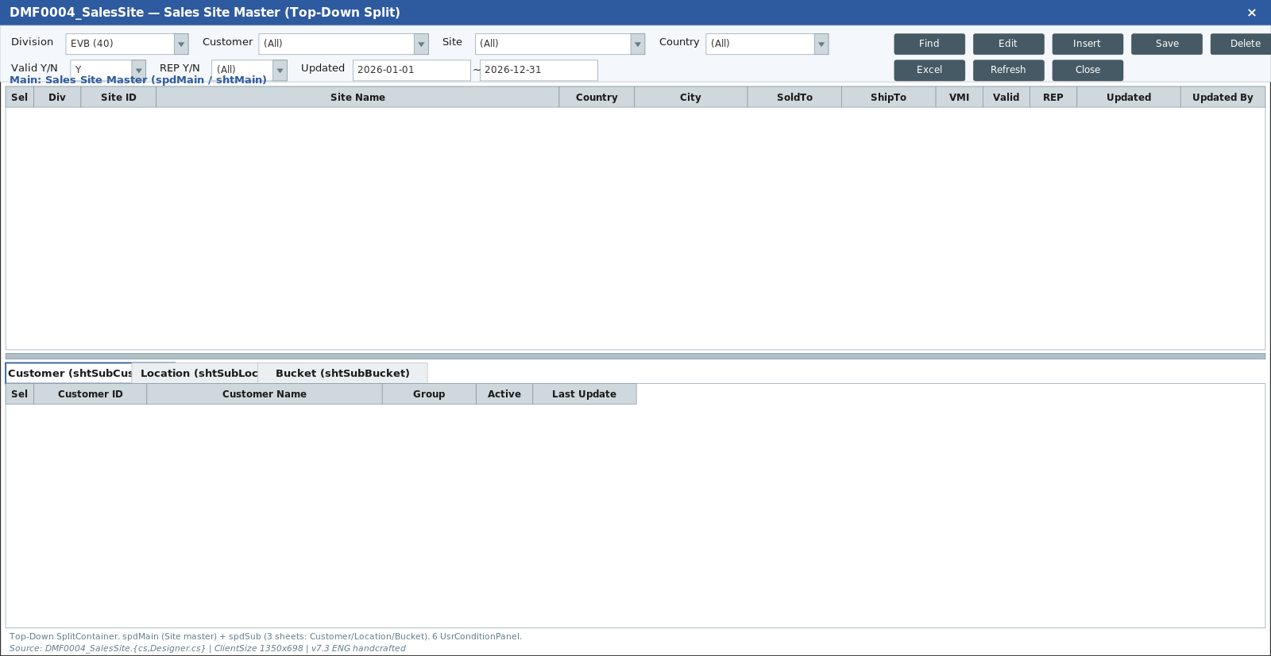
영역 구성
영역 | 내용 | 컴포넌트 | 비고
MainTitle | 타이틀 + 검색영역 토글 | MainTitle
SearchArea | Div*/End Customer/Sold-To/Sales Site/Active + Detail체크 + Search | SalesSiteForm | 3시트
SubTitle | Insert·Delete·Save·Search + Sort·Filter·Excel + 건수 | SubTitle | activeTab 바인딩
Main Grid | Sales Site 목록 (salesSite / div40은 salesSite_40) | SalesSiteGrid | flex 5
Detail 3-Tab | Sales Customer / Location / Bucket — Main 더블클릭 연동 | TabWrapper + 3 Grid | flex 3

TO-BE Figma (node 5847:140784, 1920x963)
https://www.figma.com/design/c9VYF8oleb9TczKeFWi4ka/Next-SCM-Working-File_260309?node-id=5847-140784
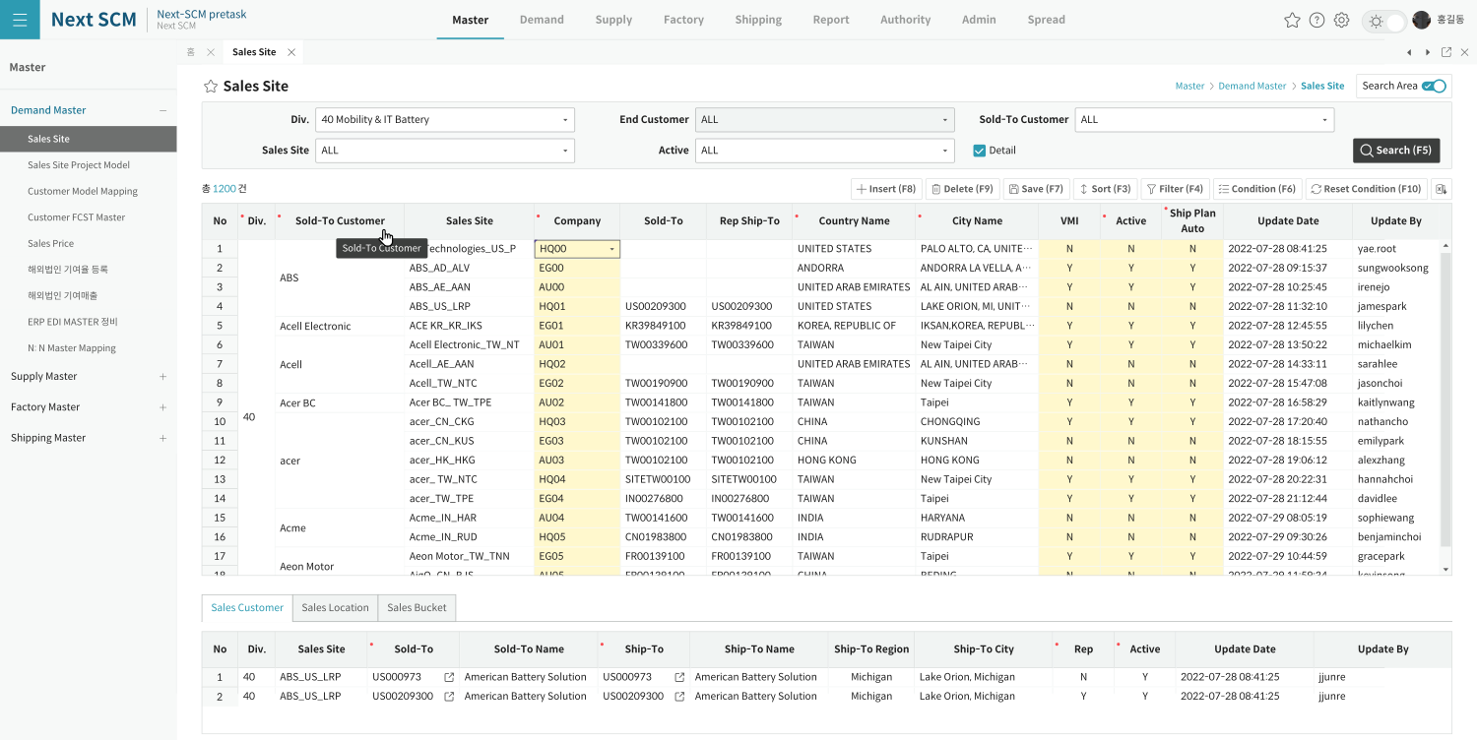

AS-IS Mockup (참조)

